tutorial_05
№ | レビュー日 | ステータス | 部分 | エラー タイプ | 箇所 | レビュー内容 | レビュー者 | 対応内容 | 対応日 | 対応者 | 備考
1 | 2021-12-15 | Open | Others | Improvement | Variable's Declaring | 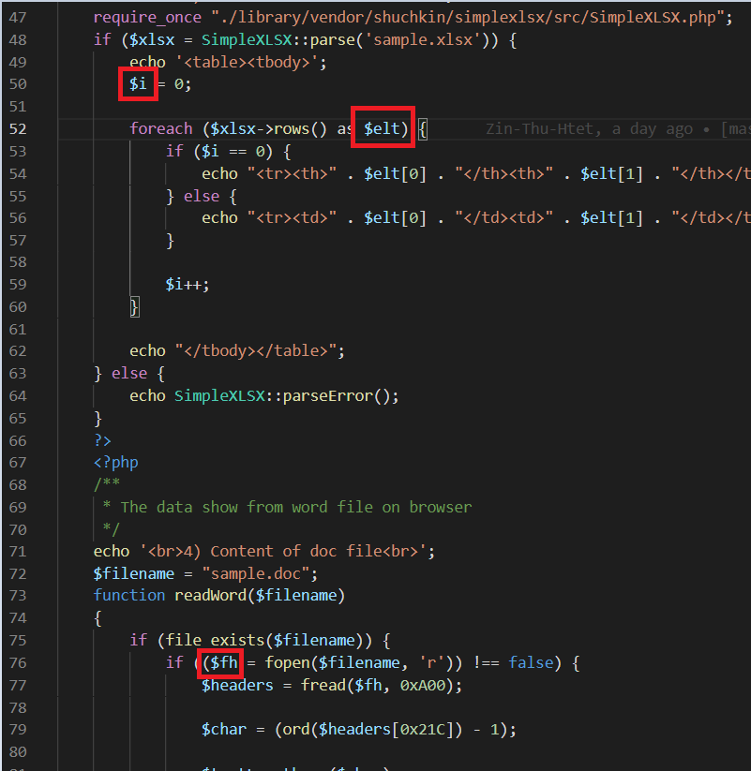 1) အဓိပ္ပာယ်ရှိတဲ့ variable's name တွေကိုပဲ declare လုပ်ပေးပါ နောက်ရေးတဲ့အခါတွေမှာ Variable name ပေး ရင် သတိထားပေးပေးပါနော် | PhuePwintPhway

